상품제안서
[주문제작]에어목베개 | 상품코드: F11719

 |  |  |  |  |  |  | 02-412-0044 | www.easy1.co.kr
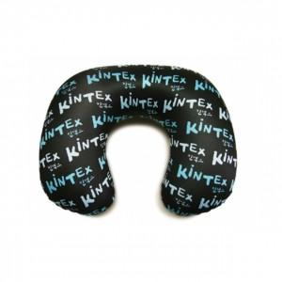 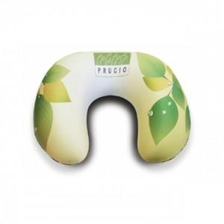 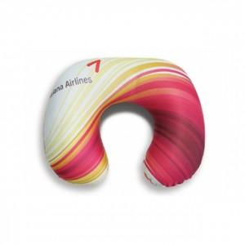

【상세/제작정보】 | *수량에 따라 제작기간은 다소 차이가 있습니다.

【인쇄/포장옵션】 | 풀칼라 / OPP(비닐)

【공급단가】 | 수량 | 500~ | 1,000~ | 3,000~ | 5,000~ | 10,000~
*VAT별도 | 단가 | 5,850원 | 5,760원 | 5,620원 | 5,400원 | 5,170원

【상품 URL】 | https://dev.easy1.co.kr:443/src/goods_detail.php?gdno=11719

